CÁLCULO_MÉDIAS (2)
 |  |  |  | SP |  | SC
 | DATA BASE | Dec-21 | DATA BASE | Feb-25 | DATA BASE | May-21 | DATA BASE | Dec-22
 | CUB | 2003.3 | CUB | 2827.78 | CUB | 2307.92 | CUB | 2623.42

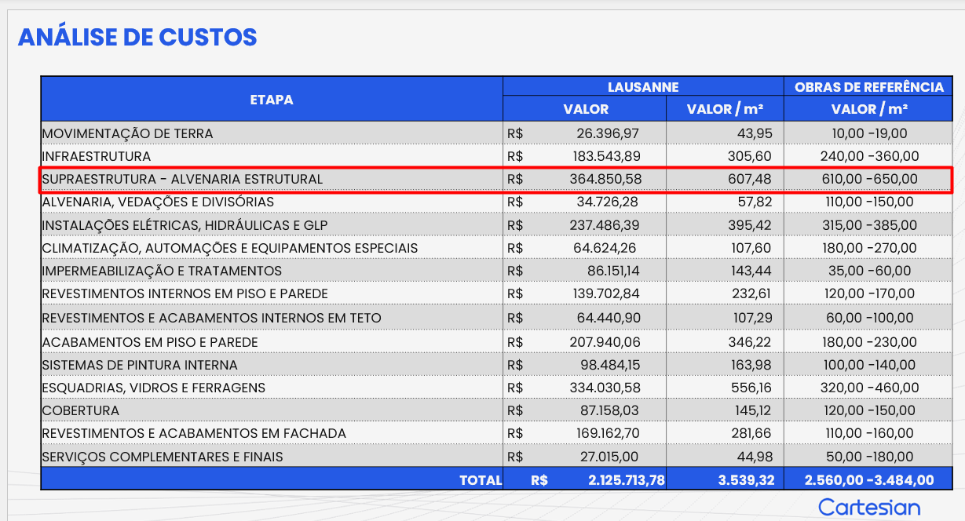
 | ÁREA - 4.375,1 |  | ÁREA - 600,6 |  | ÁREA - 358,31 |  | ÁREA - 7959,45
 | CGL - CASAS |  | LAUSANE |  | PISA |  | HOMESET |  | MÉDIAS
 | VALOR / M2 | INDEXADO | VALOR / M2 | INDEXADO | VALOR / M2 | INDEXADO | VALOR / M2 | INDEXADO | MÍNIMA | MÁXIMA
EMPREITADA GLOBAL |  | R$ - |  | R$ - | R$ 420.03 | R$ 369.81 |  | R$ -
GERENCIAMENTO TÉCNICO E ADMINISTRATIVO | R$ 271.70 | R$ 275.59 | R$ 630.06 | R$ 452.75 | R$ 192.60 | R$ 169.57 | R$ 119.82 | R$ 92.81 | 350.00 | 450.00
MOVIMENTAÇÃO DE TERRA | R$ 14.08 | R$ 14.28 | R$ 15.20 | R$ 10.92 |  | R$ - | R$ 24.15 | R$ 18.70 | 10.00 | 20.00
INFRAESTRUTURA | R$ 249.12 | R$ 252.69 | R$ 421.98 | R$ 303.23 | R$ 102.03 | R$ 89.83 | R$ 347.07 | R$ 268.83 | 260.00 | 300.00
SUPRAESTRUTURA | R$ 532.81 | R$ 540.44 | R$ 572.67 | R$ 411.51 | R$ 329.60 | R$ 290.20 | R$ 213.76 | R$ 165.57 | 480.00 | 540.00
ALVENARIA | R$ 129.65 | R$ 131.51 | R$ 45.32 | R$ 32.57 | R$ 123.51 | R$ 108.74 | R$ 276.71 | R$ 214.33 | 130.00 | 215.00
INSTALAÇÕES ELÉTRICAS, HIDRÁULICAS, GLP E PREVENTIVAS | R$ 273.79 | R$ 277.71 | R$ 754.83 | R$ 542.41 | R$ 222.20 | R$ 195.64 | R$ 437.78 | R$ 339.09 | 340.00 | 540.00
EQUIPAMENTOS E SISTEMAS ESPECIAIS | R$ 83.16 | R$ 84.35 | R$ 117.67 | R$ 84.56 |  | R$ - | R$ 61.07 | R$ 47.30 | 50.00 | 90.00
IMPERMEABILIZAÇÃO | R$ 18.43 | R$ 18.69 | R$ 84.43 | R$ 60.67 | R$ 4.93 | R$ 4.34 | R$ 14.67 | R$ 11.36 | 150.00 | 210.00
REVESTIMENTOS INTERNOS EM PISO E PAREDE | R$ 103.56 | R$ 105.04 | R$ 167.09 | R$ 120.07 | R$ 77.61 | R$ 68.33 | R$ 69.92 | R$ 54.16 | 100.00 | 140.00
REVESTIMENTOS E ACABAMENTOS INTERNOS EM TETO | R$ 36.72 | R$ 37.25 | R$ 71.58 | R$ 51.43 | R$ 14.43 | R$ 12.70 | R$ 20.08 | R$ 15.55 | 50.00 | 90.00
ACABAMENTOS EM PISO E PAREDE | R$ 144.60 | R$ 146.68 | R$ 262.23 | R$ 188.43 | R$ 60.71 | R$ 53.45 | R$ 225.16 | R$ 174.40 | 150.00 | 190.00
PINTURA INTERNA | R$ 93.70 | R$ 95.04 | R$ 134.28 | R$ 96.49 | R$ 80.14 | R$ 70.56 | R$ 114.78 | R$ 88.91 | 80.00 | 120.00
ESQUADRIAS, VIDROS E FERRAGENS | R$ 281.20 | R$ 285.23 | R$ 439.72 | R$ 315.98 | R$ 150.89 | R$ 132.85 | R$ 161.23 | R$ 124.88 | 280.00 | 320.00
COBERTURA | R$ 133.10 | R$ 135.00 | R$ 199.70 | R$ 143.50 | R$ 39.91 | R$ 35.14 | R$ 18.63 | R$ 14.43
REVESTIMENTOS E ACABAMENTOS DE FACHADA | R$ 117.33 | R$ 119.01 | R$ 261.27 | R$ 187.75 | R$ 65.39 | R$ 57.57 | R$ 54.16 | R$ 41.95 | 120.00 | 250.00
MURO |  | R$ - |  | R$ - | R$ 121.54 | R$ 107.01 |  | R$ -
SERVIÇOS COMPLEMENTARES | R$ 5.71 | R$ 5.80 | R$ 52.68 | R$ 37.86 | R$ 3.35 | R$ 2.95 | R$ 221.00 | R$ 171.18 | 50.00 | 90.00
TOTAL | R$ 2,488.66 | R$ 2,524.32 | R$ 4,230.70 | R$ 3,040.12 | R$ 2,008.87 | R$ 1,398.89 | R$ 2,380.01 | R$ 1,843.46 | 2,600.00 | 3,565.00

